1.1
voltar à página inicial |  |  |  | 1 - FORMULÁRIOS
 | S | N | NA
 | x |  |  | 1.1 A sequência de tabulação entre campos segue a sequência de preenchimento
 |  |  |  | A ordem de tabulação por entre os campos deve corresponder à sequência normal de preenchimento do formulário.

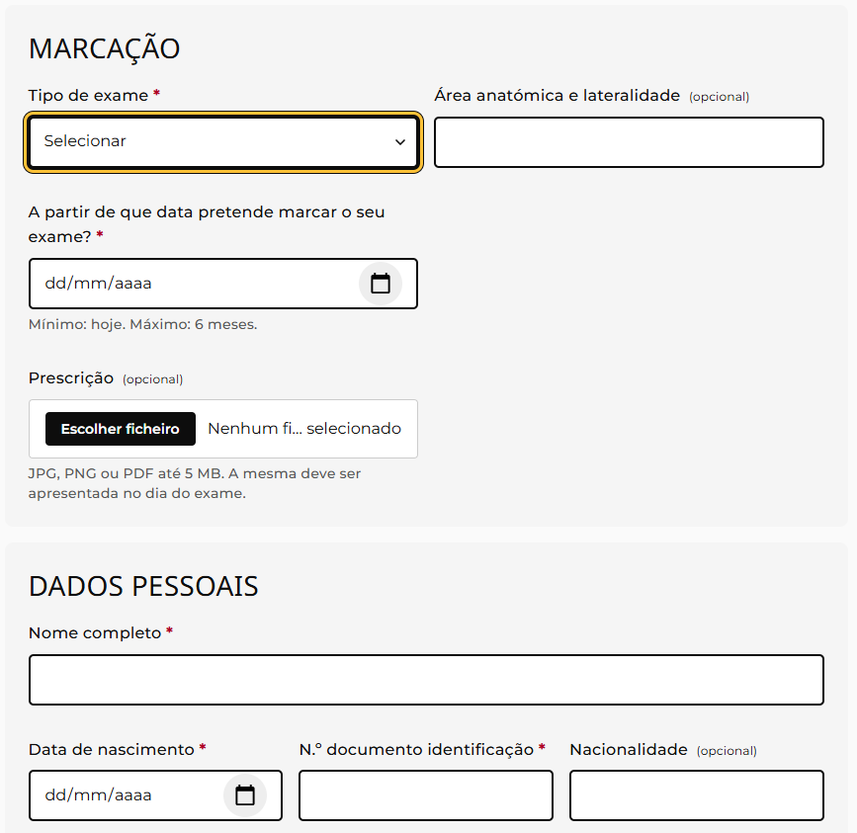
 | Listagem de evidências
 |  |  |  |  | Notas:
 |  |  |  |  | A ordem de tabulação acompanha a ordem do código HTML, que coincide com a ordem visual dos campos no formulário; não existem tabindex positivos a alterar a sequência natural.

1.2
voltar à página inicial |  |  |  | 1 - FORMULÁRIOS
 | S | N | NA
 | x |  |  | 1.2 Os formulários com mais de 2 ecrãs de altura devem ser distribuídos por várias páginas
 |  |  |  | Os formulários não devem ser apresentados de forma excessivamente longa. Os formulários que ocupem mais de 2 ecrãs de altura devem ser distribuídos por tantos ecrãs quantos os necessários, para cumprir com esta regra. Os formulários longos podem também ter vários momentos de interação diferidos, solicitando ao utilizador a informação absolutamente necessária em cada etapa, em oposição à solicitação de toda a informação necessária logo num primeiro momento de interação.

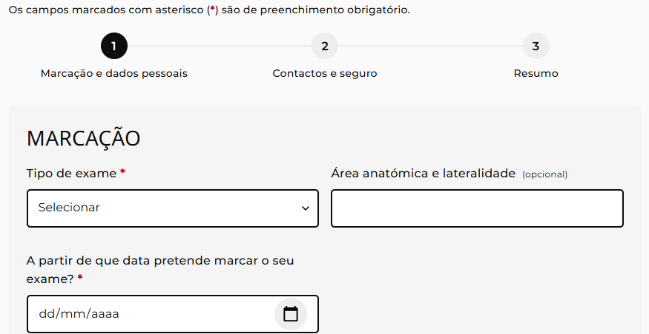
 | Listagem de evidências
 |  |  |  |  | Notas:
 |  |  |  |  | Os dois formulários do site (marcação de consulta e marcação de exame) estão divididos em 3 passos sequenciais cada, com apenas um passo visível de cada vez; o utilizador avança e recua entre eles através de botões dedicados.

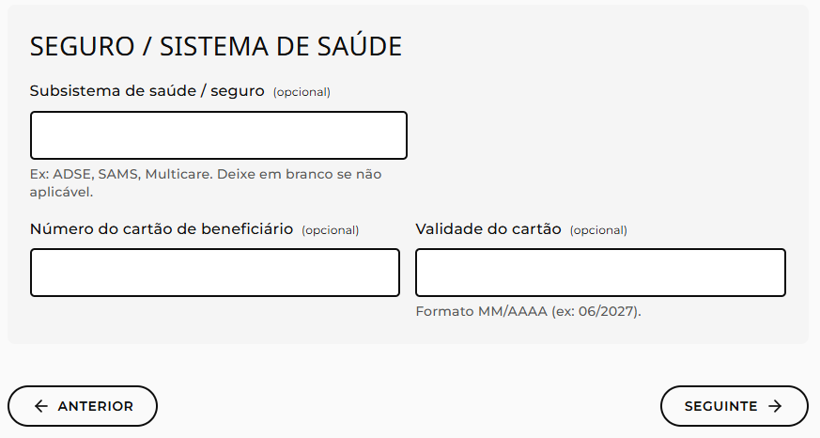

2.1
voltar à página inicial |  |  |  | 2 - CAMPOS
 | S | N | NA
 | x |  |  | 2.1 O tamanho dos campos deve refletir o tamanho previsível dos dados
 |  |  |  | O tamanho dos campos deve refletir o tamanho previsível para a entrada dos dados. Por exemplo, um campo para telefone deve ter a largura estritamente necessária para conter todos os dígitos. Nem mais nem menos.

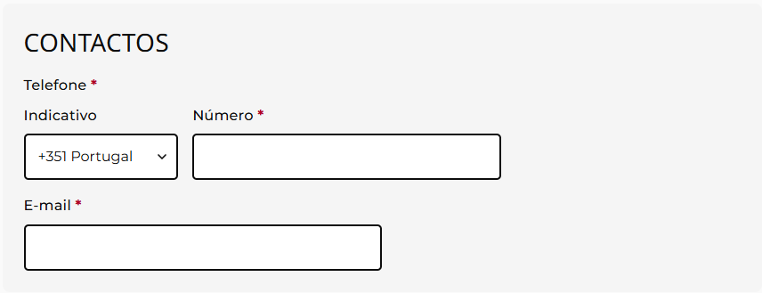
 | Listagem de evidências
 |  |  |  |  | Notas:
 |  |  |  |  | Os campos têm larguras proporcionais aos dados esperados — código postal limitado em largura, telefone dividido em prefixo curto e número, número e validade do cartão lado a lado, dados pessoais em grelha de 3 colunas; em mobile todos os campos passam à largura total para preservar legibilidade.

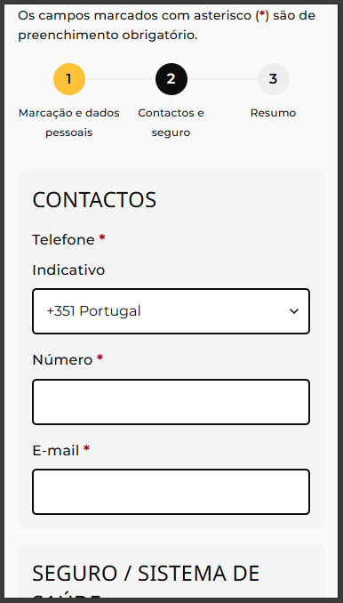

2.2
voltar à página inicial |  |  |  | 2 - CAMPOS
 | S | N | NA
 | x |  |  | 2.2 É usada revelação progressiva em vez de campos inativos
 |  |  |  | Em vez de mostrar campos inativos, o formulário deve esconder os campos dependentes do campo-chave sempre que este não tenha sido ativado. Ao ativar o campo-chave são exibidos os campos que dependem da condição nele definida.

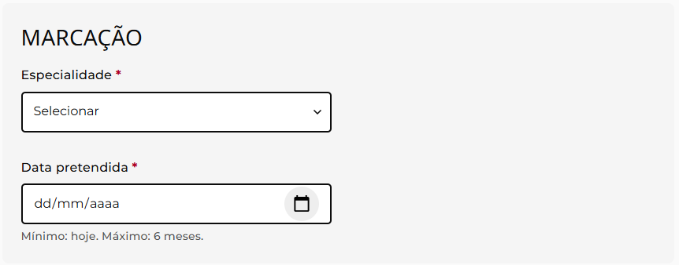
 | Listagem de evidências
 |  |  |  |  | Notas:
 |  |  |  |  | Os campos dependentes do campo-chave começam ocultos do código e da renderização (atributo hidden) e só são revelados quando o campo-chave assume o valor correspondente — no formulário de marcação de consulta, o campo "zona" aparece quando a especialidade escolhida é Ortopedia e o campo "médico" só aparece depois de a especialidade (e zona, se aplicável) estarem escolhidas.

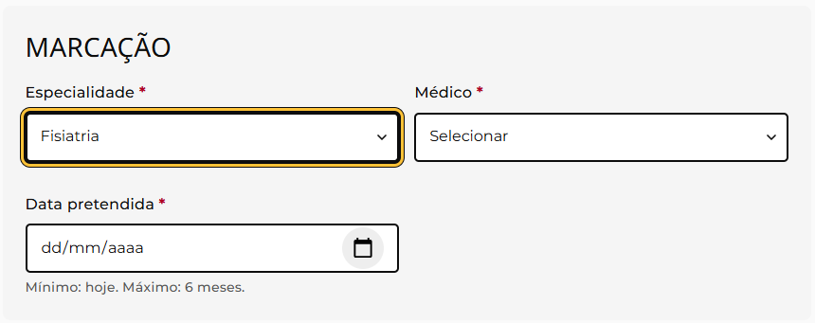

2.3
voltar à página inicial |  |  |  | 2 - CAMPOS
 | S | N | NA
 | x |  |  | 2.3 As legendas dos campos são breves e claras
 |  |  |  | As legendas associadas aos campos devem ser claras e o mais breves possível, sem recorrer a grandes explicações. Se essas explicações forem necessárias, devem ser apresentadas num bloco de texto paralelo.

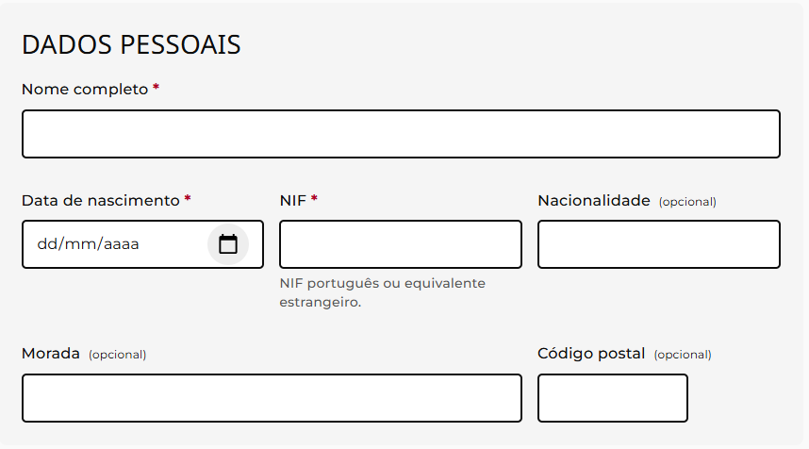
 | Listagem de evidências
 |  |  |  |  | Notas:
 |  |  |  |  | As legendas são curtas (1 a 5 palavras: "Nome", "NIF", "Email", "Data pretendida", "Subsistema de saúde / seguro", etc.) e as explicações adicionais aparecem num bloco de texto paralelo abaixo do campo, associado por aria-describedby — por exemplo, sob o NIF surge "NIF português ou equivalente estrangeiro.", sob a data "Mínimo: hoje. Máximo: 6 meses." e sob a validade do cartão "Formato MM/AAAA (ex: 06/2027).".

2.4
voltar à página inicial |  |  |  | 2 - CAMPOS
 | S | N | NA
 | x |  |  | 2.4 Campos obrigatórios devem ser claramente indicados como tal
 |  |  |  | A identificação não deve basear-se apenas na cor. A sinalética visual de identificação deve ser notória. Deve ser disponibilizado um equivalente alternativo compatível com as tecnologias de apoio usadas por utilizadores com necessidades especiais.

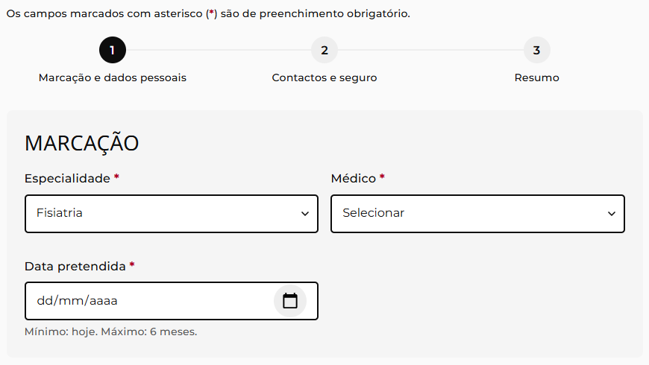
 | Listagem de evidências
 |  |  |  |  | Notas:
 |  |  |  |  | OK. No topo do formulário existe a legenda "Os campos marcados com asterisco () são de preenchimento obrigatório." e cada label de campo obrigatório inclui o símbolo "" visível; os campos correspondentes têm o atributo HTML required, lido pelas tecnologias de apoio sem depender da cor; os campos não obrigatórios são marcados explicitamente com a palavra "(opcional)" junto à respectiva legenda.

3.1
voltar à página inicial |  |  |  | 3 - RESPOSTA
 | S | N | NA
 | x |  |  | 3.1 Em ações longas, o sistema deve indicar o que está a acontecer
 |  |  |  | O sistema deve indicar o que está a processar ou qual o tempo de espera expectável quando o utilizador desencadeia ações que levem a este comportamento.

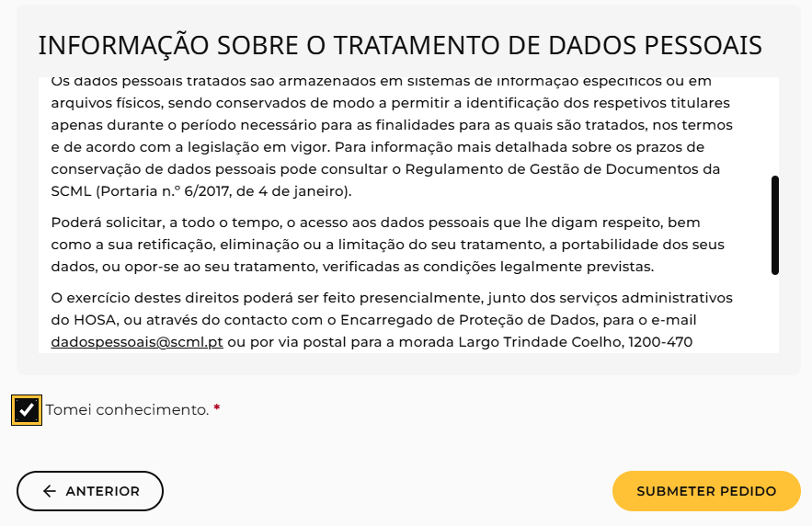
 | Listagem de evidências
 |  |  |  |  | Notas:
 |  |  |  |  | No momento do submit, o botão recebe o atributo aria-busy="true" (com opacidade reduzida e cursor de espera) e surge abaixo a mensagem "A enviar o seu pedido…" num parágrafo com aria-live="polite", anunciado pelas tecnologias de apoio.

3.2
voltar à página inicial |  |  |  | 3 - RESPOSTA
 | S | N | NA
 | x |  |  | 3.2 Deve ser confirmado o sucesso da transação/envio de informação
 |  |  |  | O sucesso de uma transação deve ser claramente comunicado ao utilizador através de uma mensagem de confirmação.

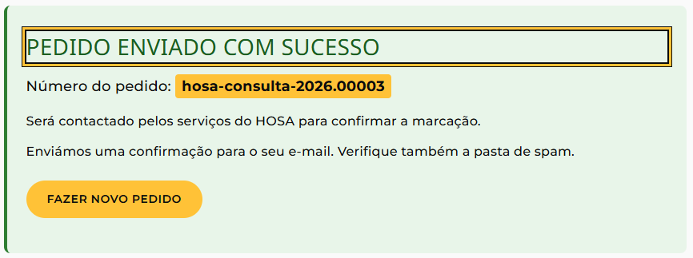
 | Listagem de evidências
 |  |  |  |  | Notas:
 |  |  |  |  | Após o envio com sucesso, o formulário é substituído por uma mensagem de confirmação visível com o título "Pedido enviado com sucesso", o número de identificação do pedido em destaque, instruções sobre os próximos passos e um botão para fazer novo pedido; o título recebe foco programático e o bloco tem role="status" e aria-live="polite" para ser anunciado pelas tecnologias de apoio; em paralelo, é enviado um e-mail de confirmação automático para o endereço indicado pelo utente.

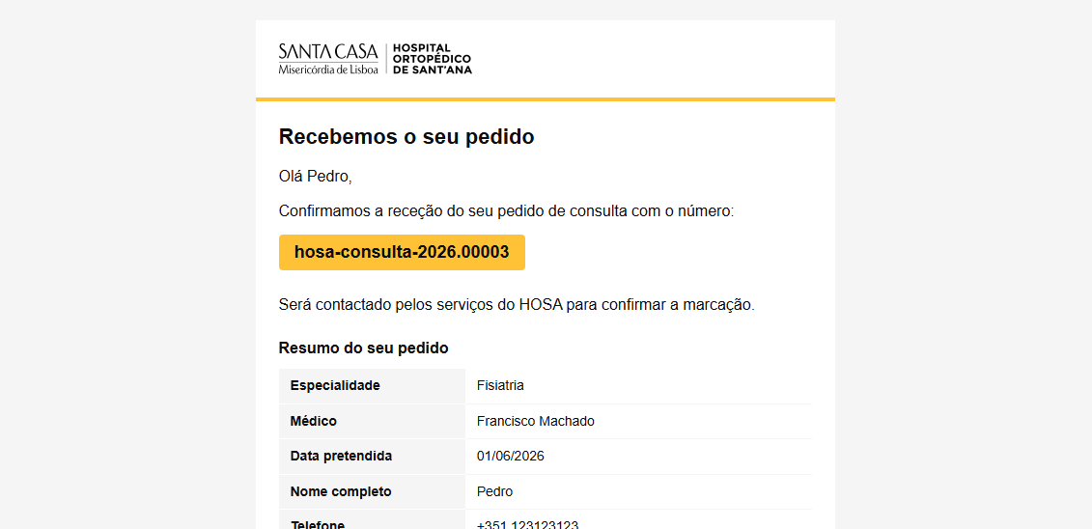

4.1
voltar à página inicial |  |  |  | 4 - ERROS
 | S | N | NA
 | x |  |  | 4.1 A informação já introduzida deve poder ser corrigida a qualquer momento
 |  |  |  | Toda a informação já transmitida pelo utilizador numa sessão pode ser corrigida, em qualquer momento, antes da transação ser finalizada.

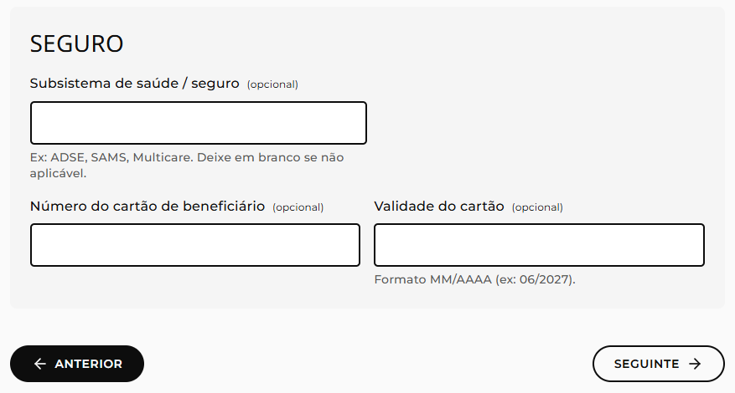
 | Listagem de evidências
 |  |  |  |  | Notas:
 |  |  |  |  | O formulário usa submissão única no fim do passo 3; os 3 passos coexistem no código da página (apenas o passo actual é mostrado), pelo que os valores introduzidos permanecem preservados ao navegar para a frente e para trás através do botão "Anterior", disponível em todos os passos a partir do segundo, e são editáveis até ao envio final.

4.3
voltar à página inicial |  |  |  | 4 - ERROS
 | S | N | NA
 | x |  |  | 4.3 As mensagens de erro são claramente identificadas junto aos campos de origem
 |  |  |  | As mensagens de erro devem ser apresentadas claramente associadas aos campos a que dizem respeito. Isto não invalida a necessidade de as apresentar numa lista sumário. Esta última técnica é particularmente útil em páginas longas.

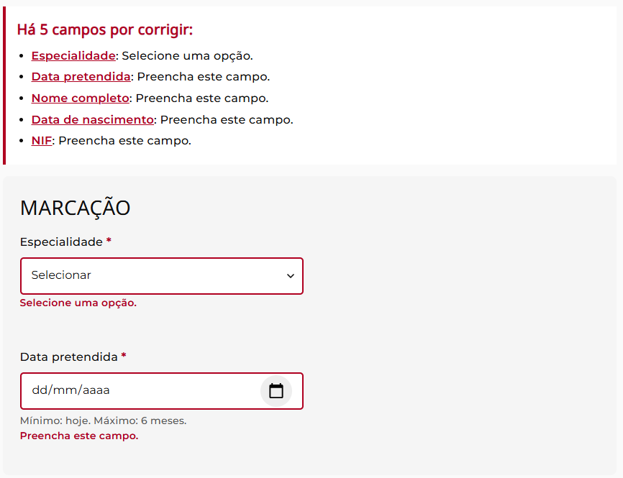
 | Listagem de evidências
 |  |  |  |  | Notas:
 |  |  |  |  | Cada campo com erro recebe mensagem específica imediatamente por baixo, associada por aria-describedby, com o campo marcado a vermelho e atributo aria-invalid="true"; em paralelo, no topo do passo aparece um painel-resumo (role="alert", aria-live="assertive") com a lista dos campos errados e ligações de âncora que dão foco directo a cada campo respectivo.

4.4
voltar à página inicial |  |  |  | 4 - ERROS
 | S | N | NA
 | x |  |  | 4.4 As mensagens de erro devem mostrar os passos concretos para a resolução dos mesmos
 |  |  |  | As mensagens de erro devem ser claras e sucintas, não expondo desnecessariamente o utilizador a mecanismos internos do sistema, explicando claramente os passos necessários para que o utilizador resolva o problema.

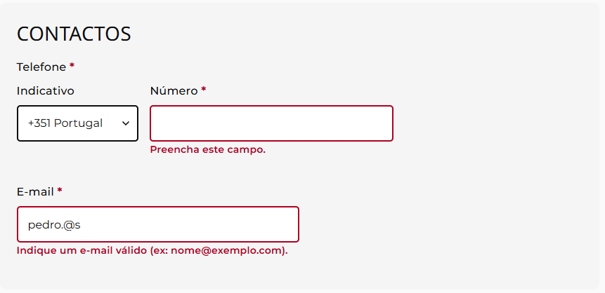
 | Listagem de evidências
 |  |  |  |  | Notas:
 |  |  |  |  | As mensagens são em português, curtas e accionáveis, indicando o formato esperado ou um exemplo concreto: "Indique um e-mail válido (ex: nome@exemplo.com).", "Formato MM/AAAA (ex: 06/2027).", "Data não pode ser anterior a [data].", "Tipo de ficheiro inválido. Use JPG, PNG ou PDF.", "Tem de aceitar para prosseguir.", "Selecione uma opção.", "Formato 0000-000." — sem códigos de erro internos nem jargão técnico.

